资产总表
序号 | 名称 | 数量 | 单位 | 位置/品牌 | 含税单价 | 含税总价 | 图片

1 | 电视机 | 1 | 台 |  | 1898.76 | 1898.76
2 | 小桌子 | 2 | 张 |  | 158.23 | 316.46 | 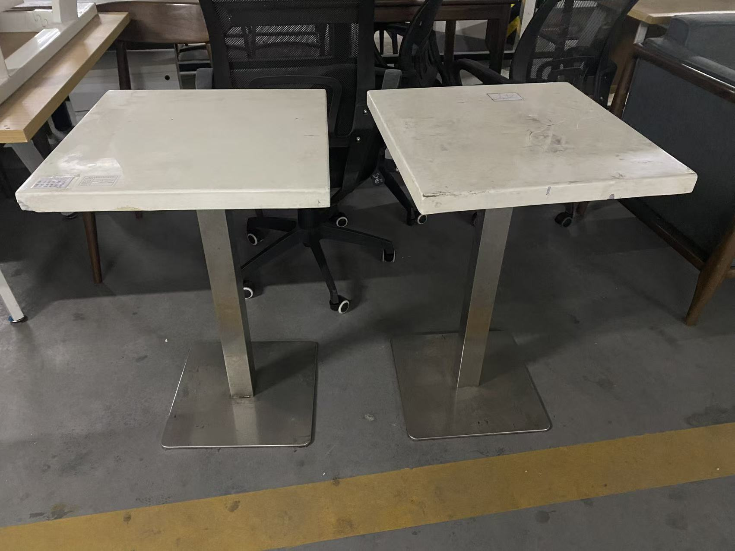
3 | 椅子 | 2 | 张 |  | 110.76 | 221.52 | 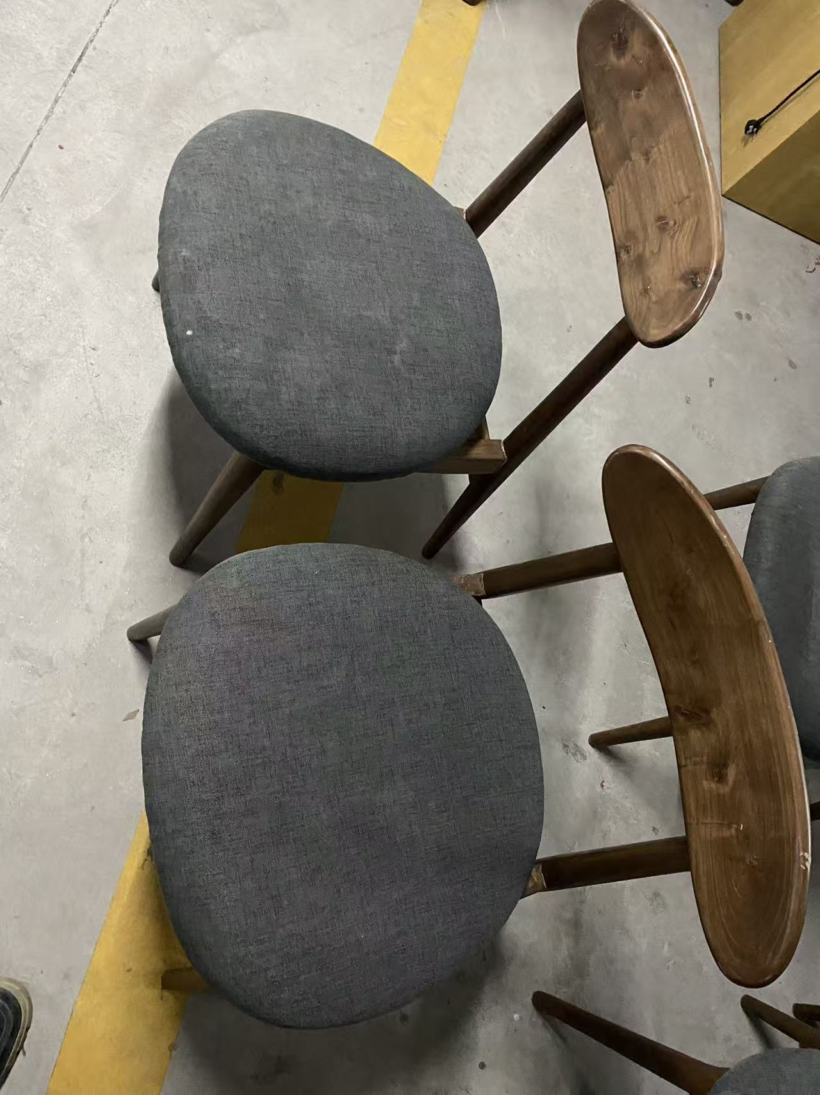
4 | 电脑 | 1 | 台 |  | 791.15 | 791.15 | 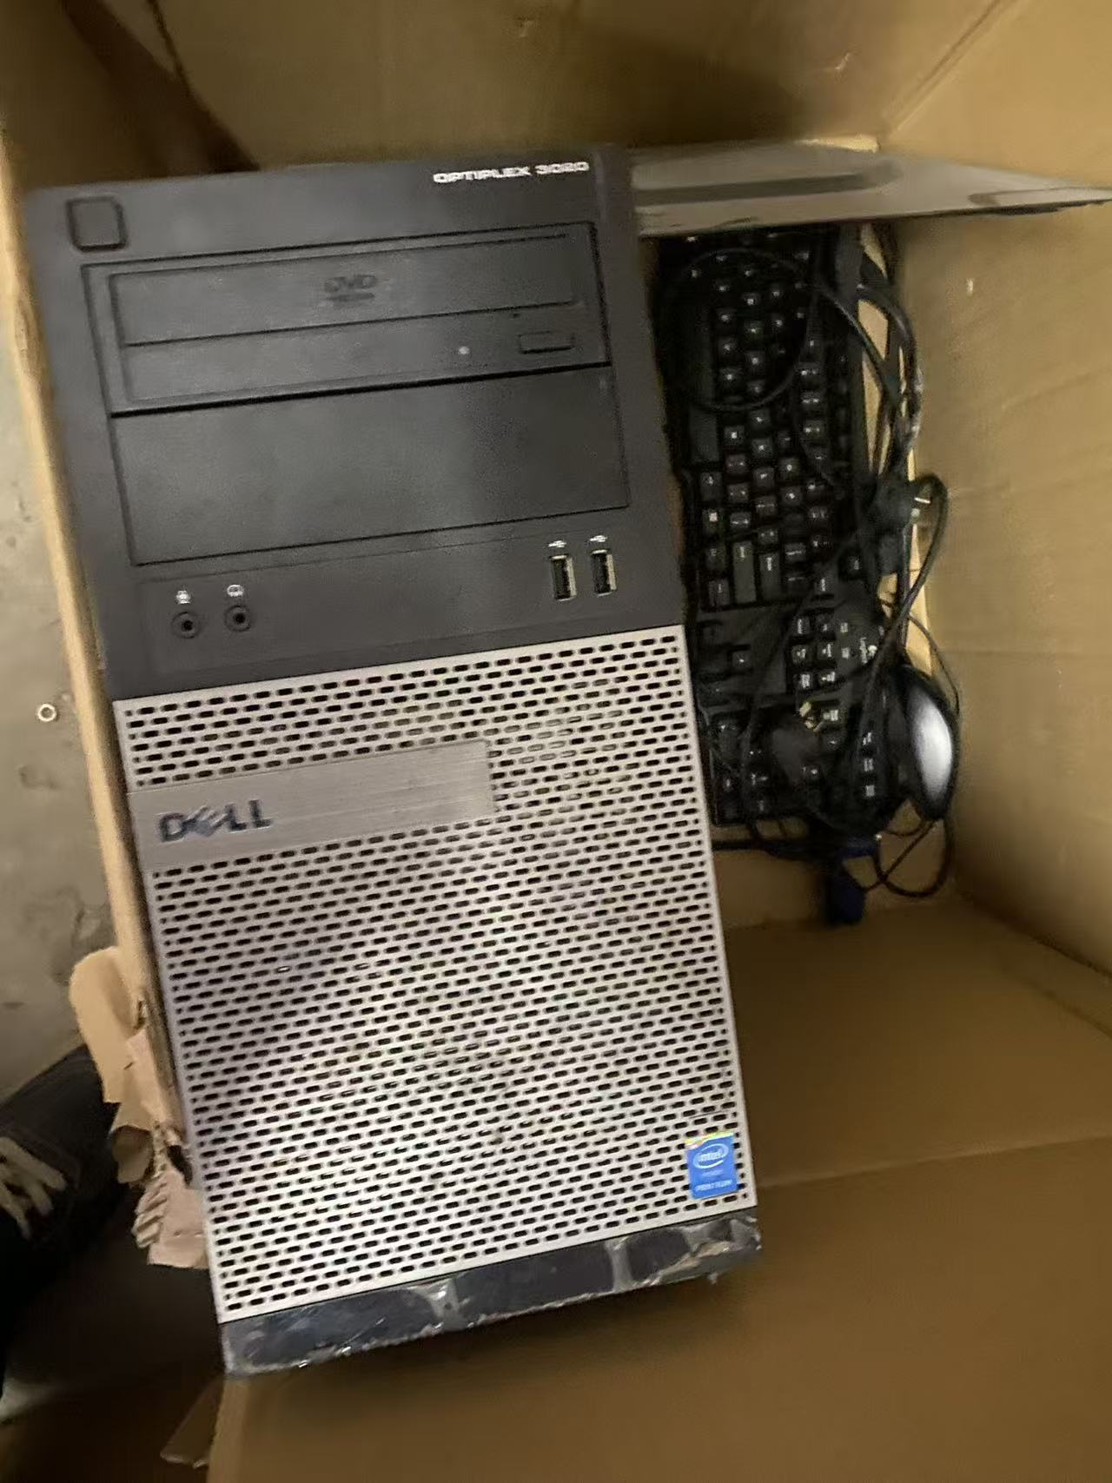
5 | 长桌子 | 3 | 张 |  | 632.92 | 1898.76 | 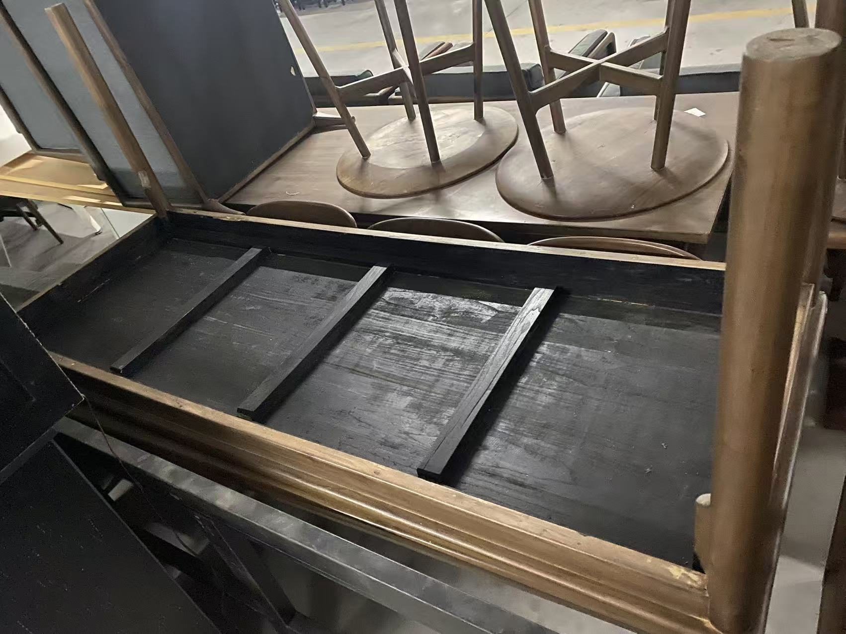
6 | 小圆桌 | 4 | 张 |  | 316.46 | 1265.84 | 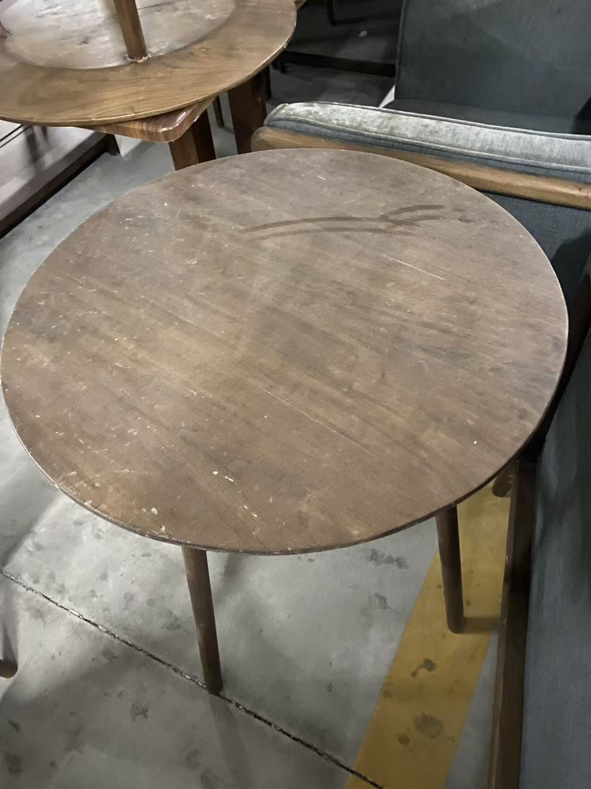
7 | 小凳子 | 5 | 张 |  | 158.23 | 791.15 | 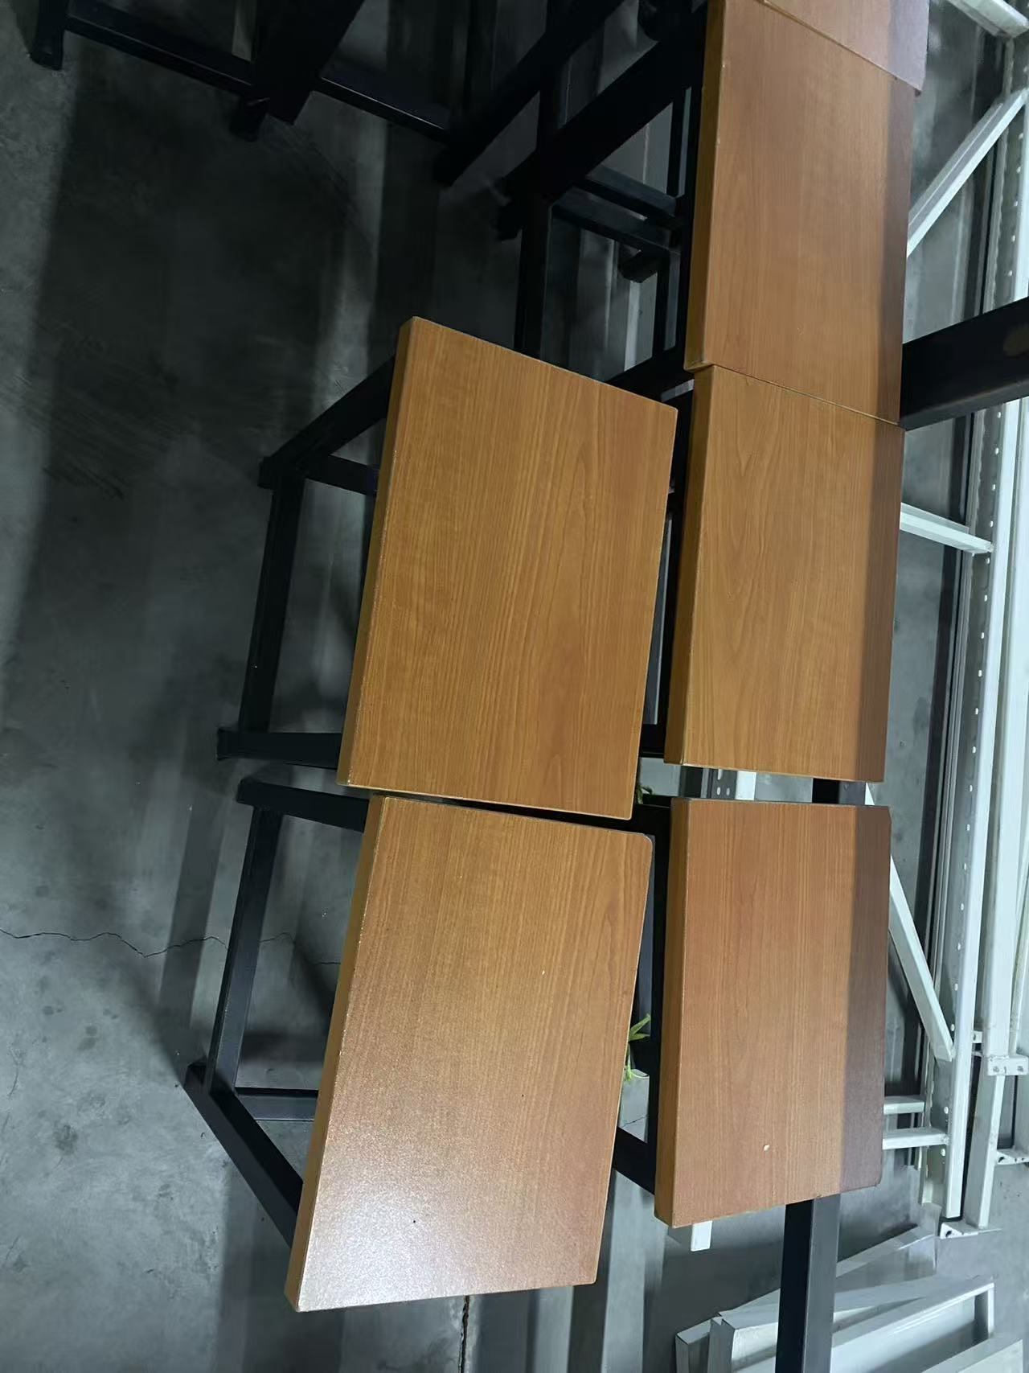
8 | 单人沙发 | 6 | 张 |  | 316.46 | 1898.76
9 | 双人沙发 | 3 | 张 |  | 632.92 | 1898.76 | 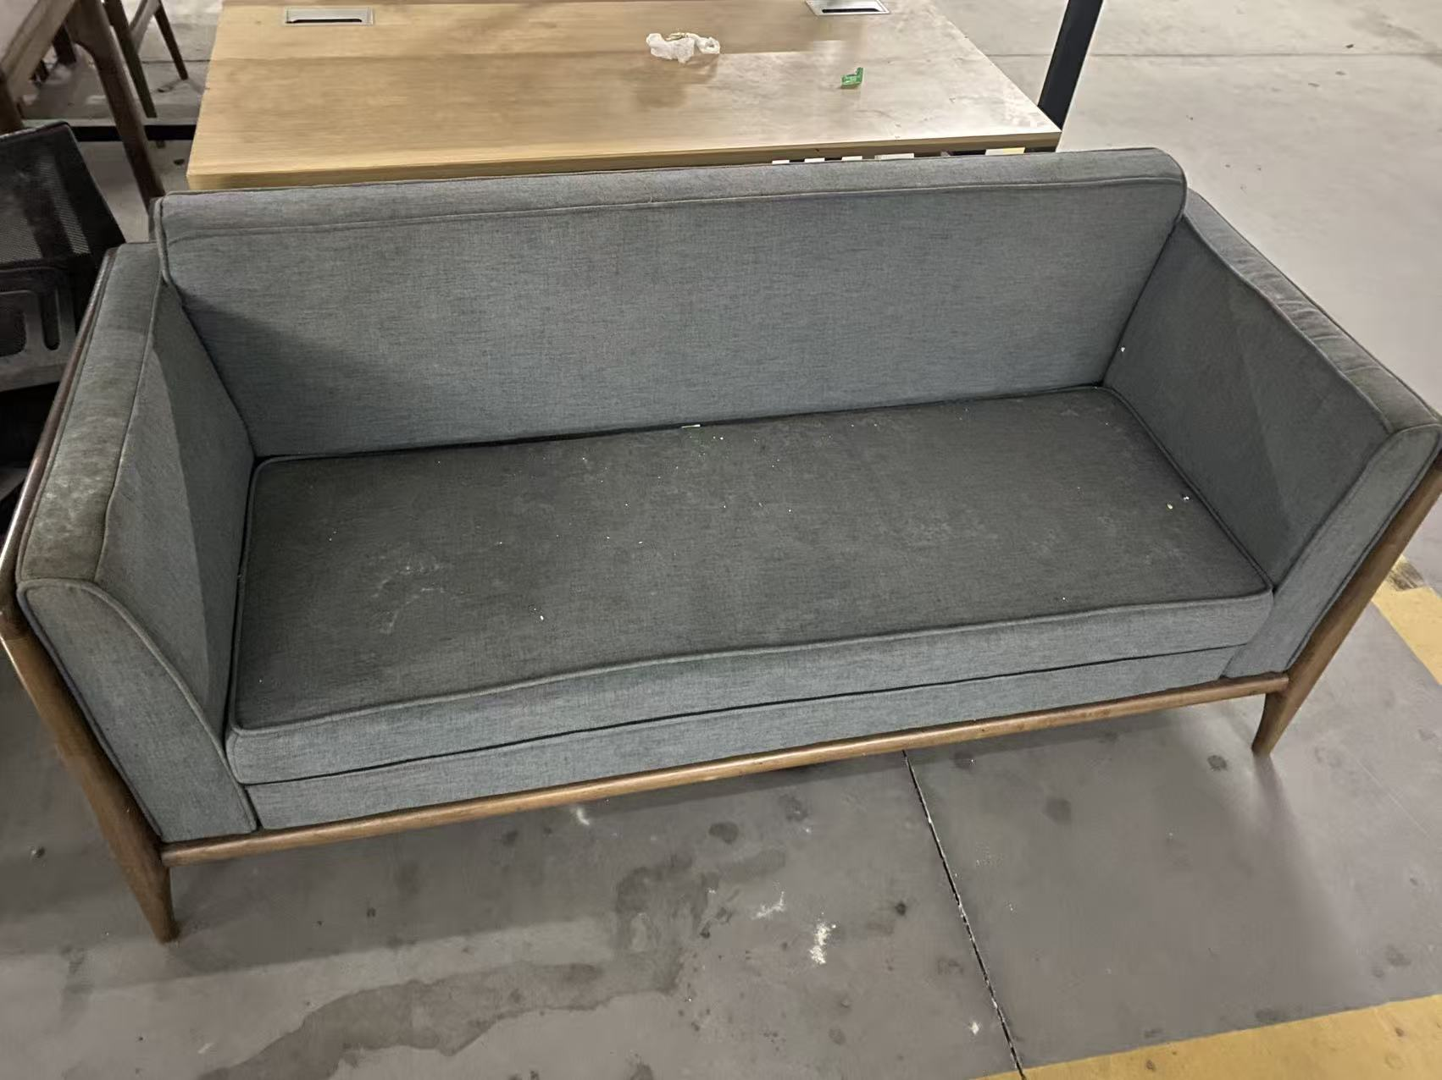
10 | 冰箱 | 1 | 个 |  | 632.92 | 632.92
11 | 办公桌 | 2 | 张 |  | 316.47 | 632.94 | 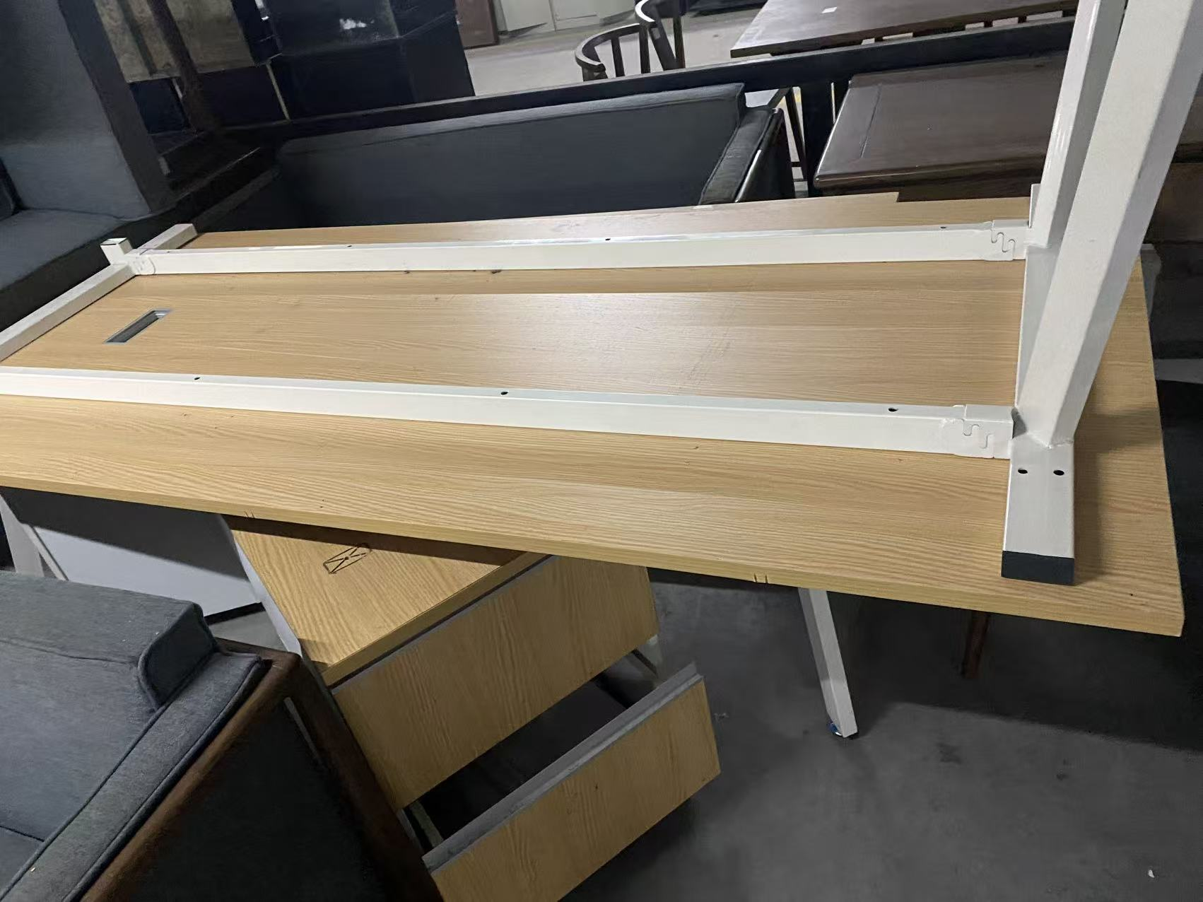
12 | 显示器 | 1 | 台 |  | 316.46 | 316.46
13 | 电脑 | 1 | 台 |  | 791.15 | 791.15
14 | 音响 | 1 | 台 |  | 1107.61 | 1107.61
15 | 黑板 | 3 | 个 |  | 47.47 | 142.41
16 | 铁储物柜 | 2 | 个 |  | 632.92 | 1265.84
17 | 组合音响 | 1 | 台 |  | 1582.31 | 1582.31
18 | 货架 | 1 | 组 |  | 949.38 | 949.38
19 | 换衣长凳 | 8 | 张 |  | 316.46 | 2531.68
20 | 鞋架 | 4 | 个 |  | 158.23 | 632.92
21 | 微波炉 | 1 | 个 |  | 94.94 | 94.94
22 | 救生员椅架 | 2 | 个 |  | 158.23 | 316.46
23 | 木桌椅 (1桌6椅) | 1 | 套 |  | 2531.69 | 2531.69 | 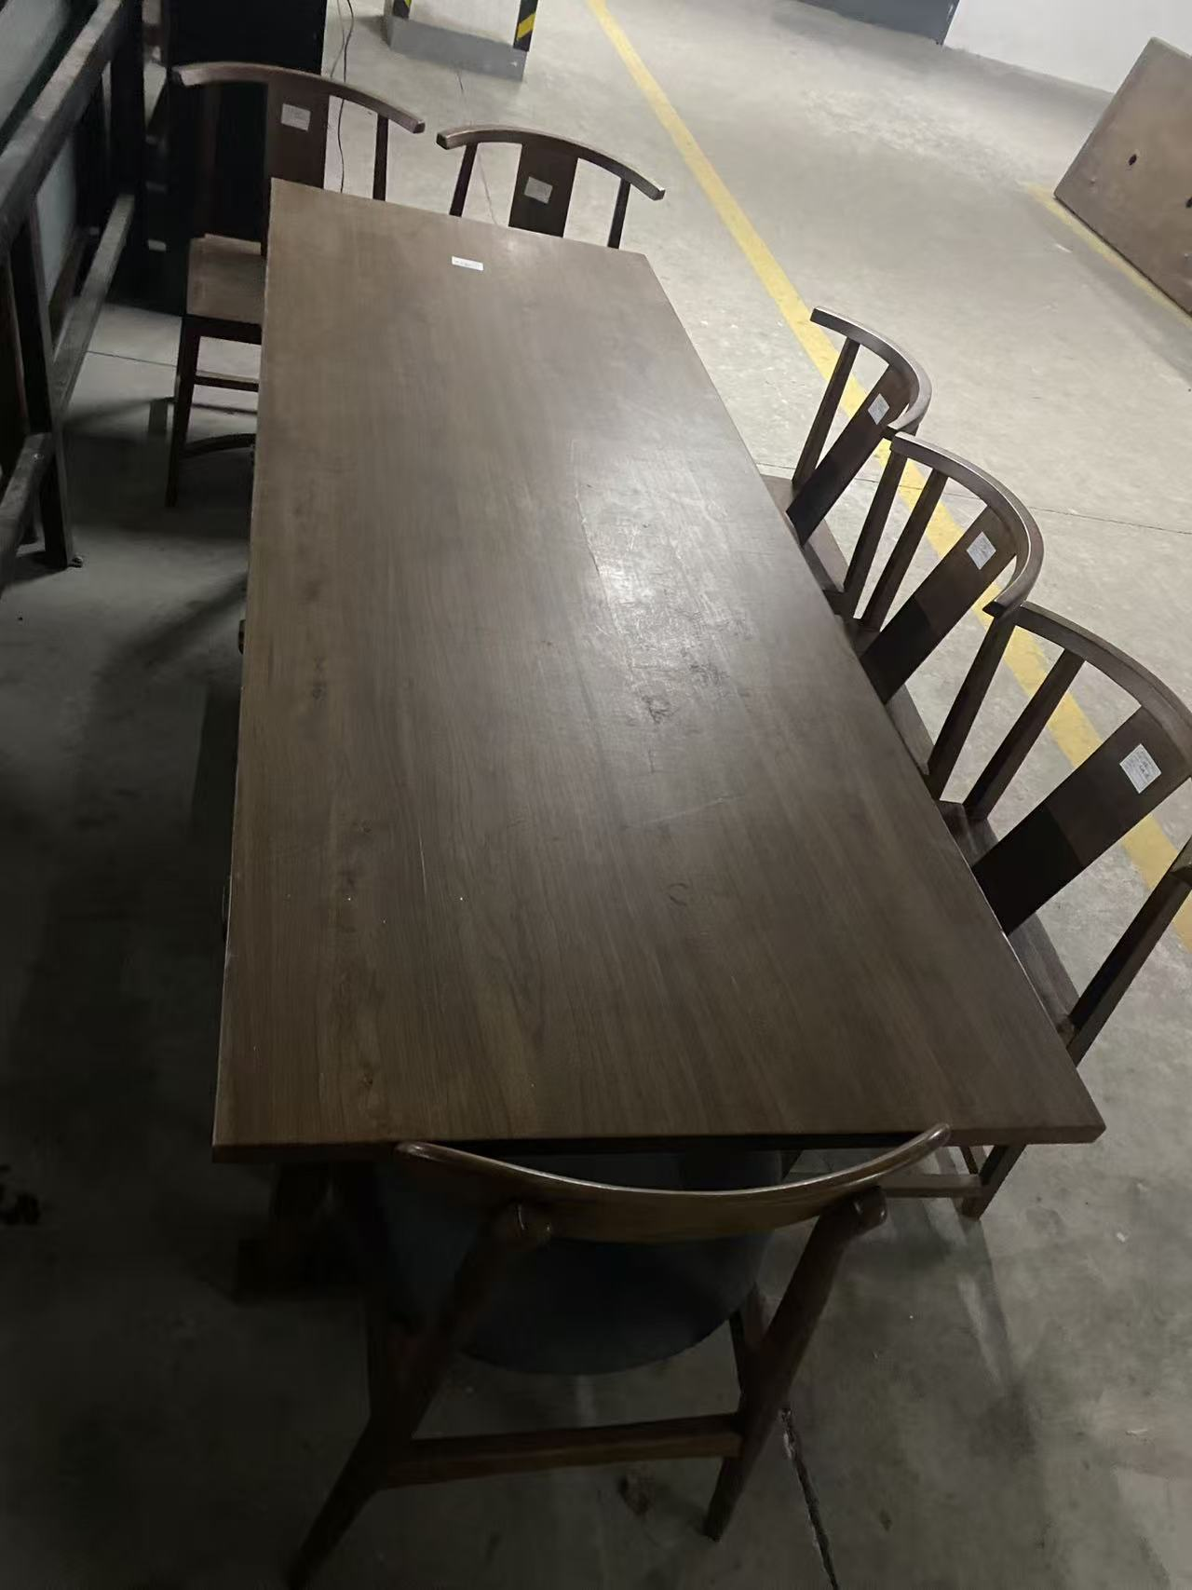
24 | 木置物架 | 2 | 个 |  | 474.68 | 949.36 | 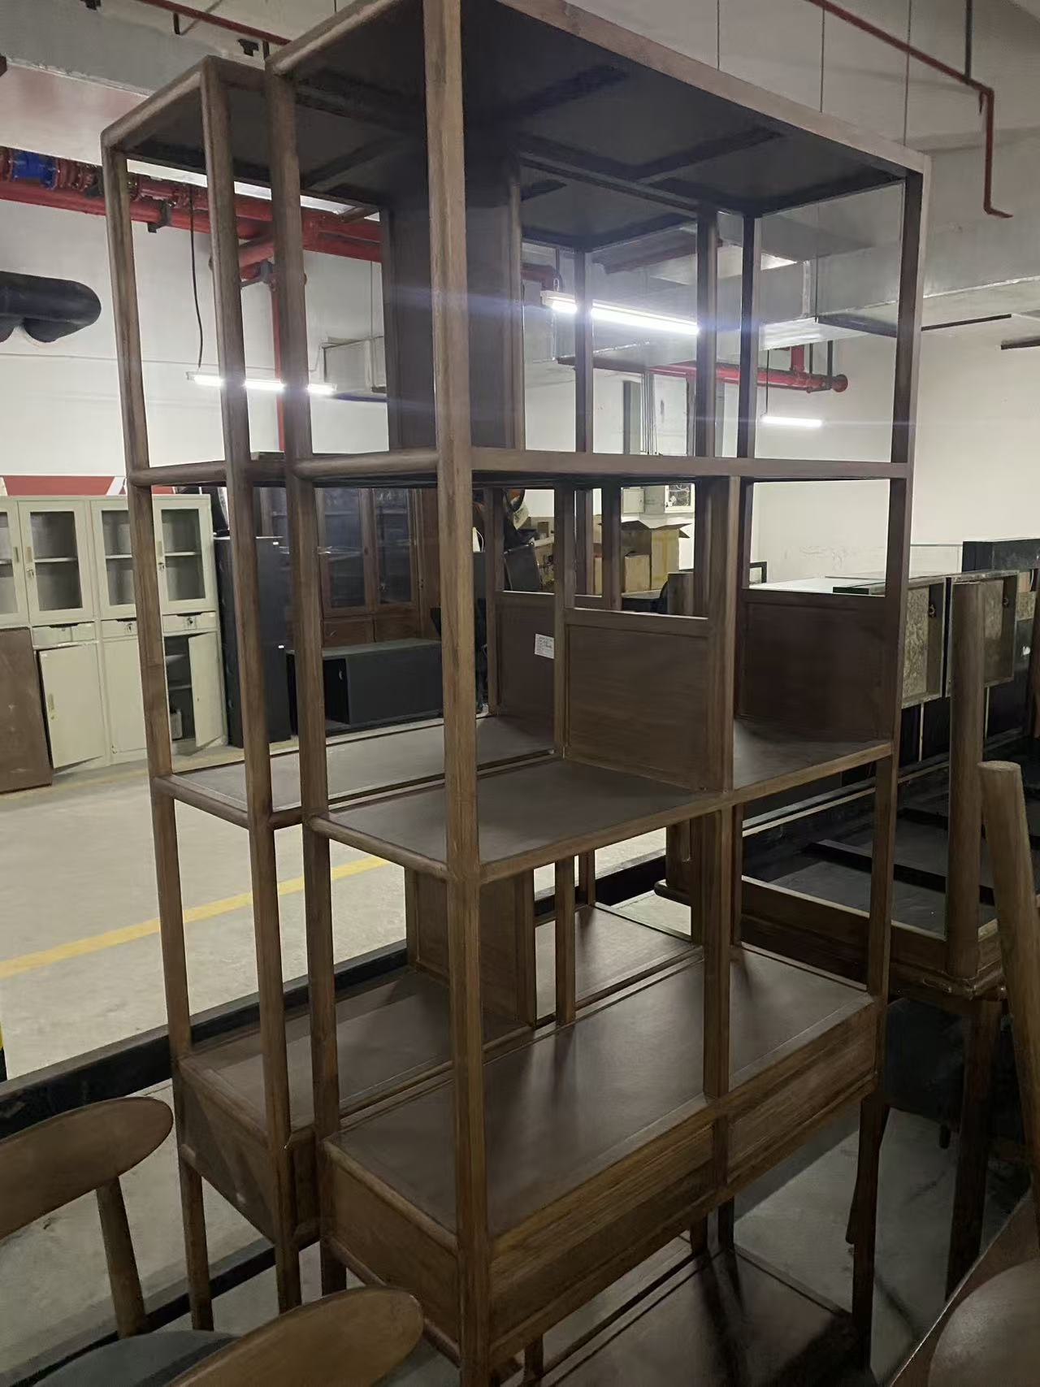
25 | 木办公桌 | 1 | 张 |  | 791.15 | 791.15 | 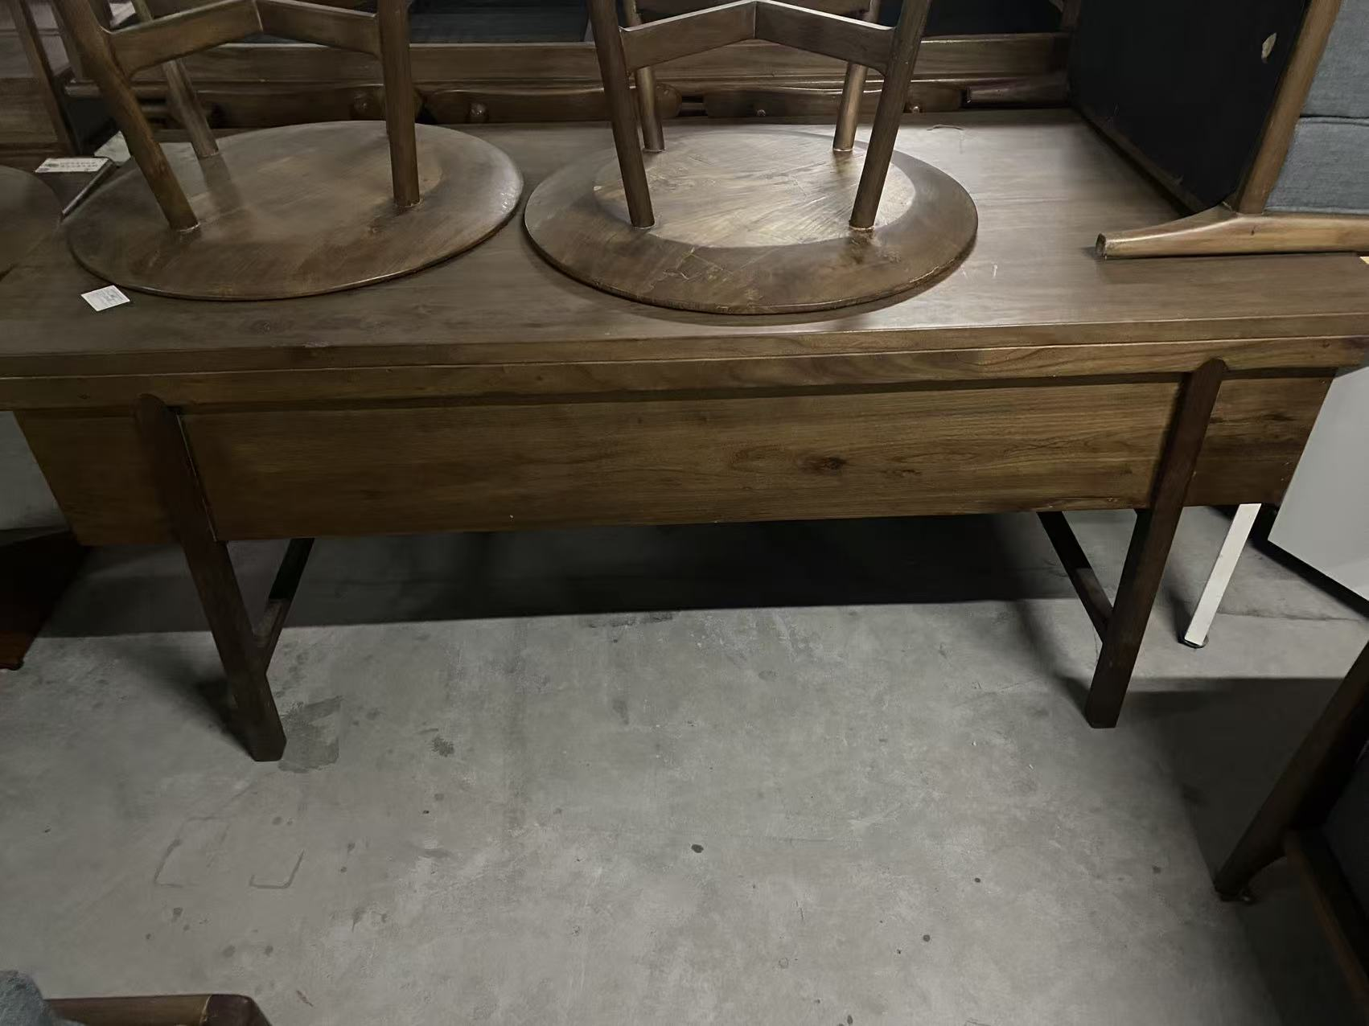
26 | 木椅子 | 6 | 个 |  | 158.23 | 949.38 | 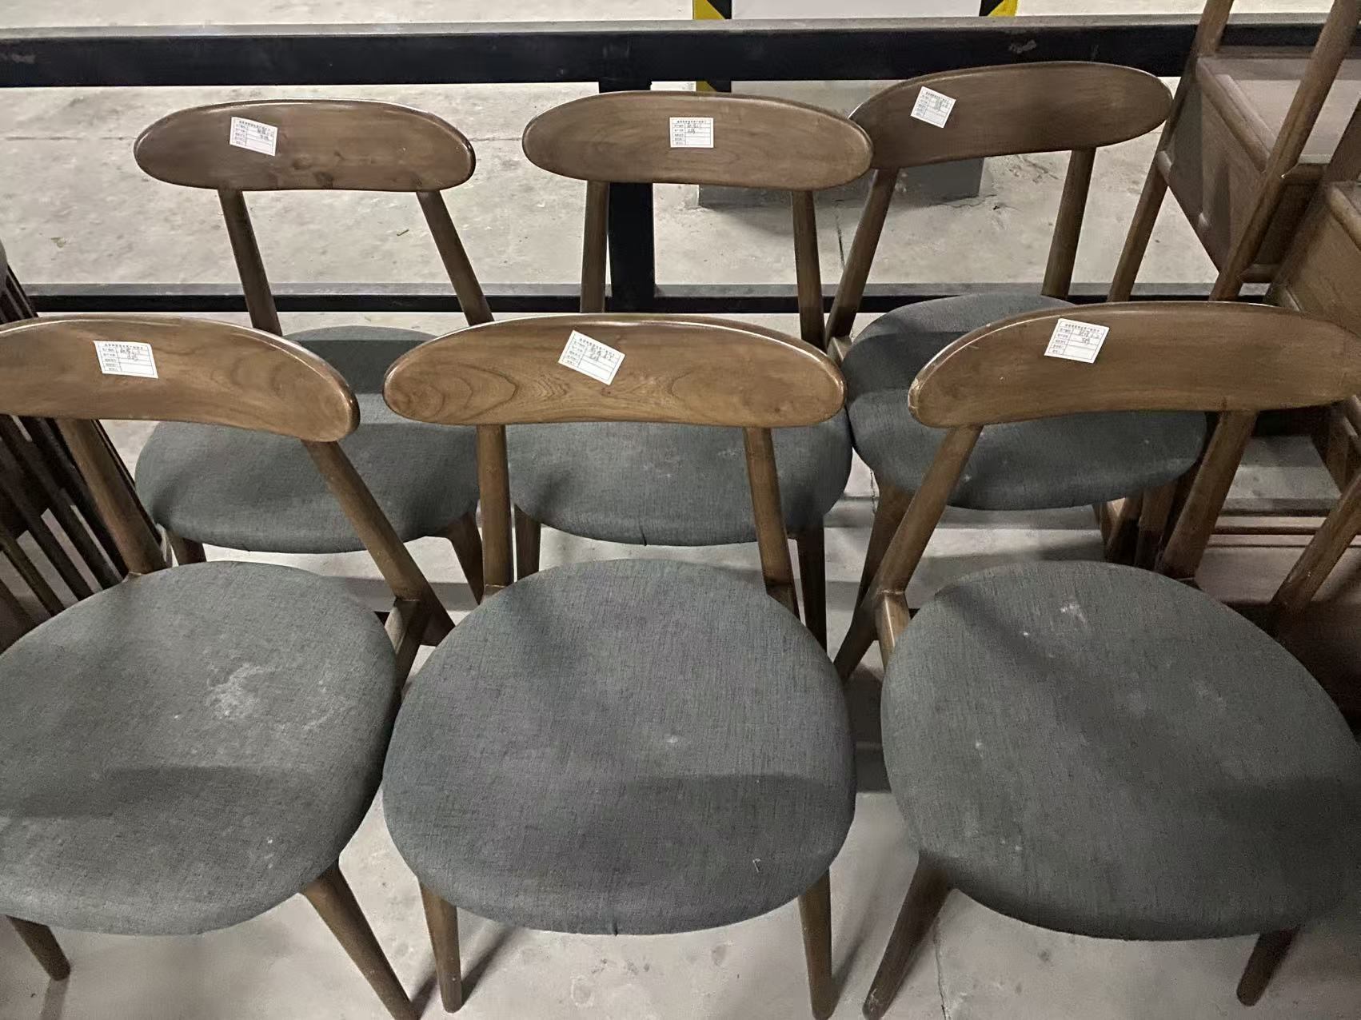
27 | 木沙发(1+2) | 1 | 套 |  | 1107.61 | 1107.61
28 | 木茶几 | 1 | 个 |  | 474.69 | 474.69 | 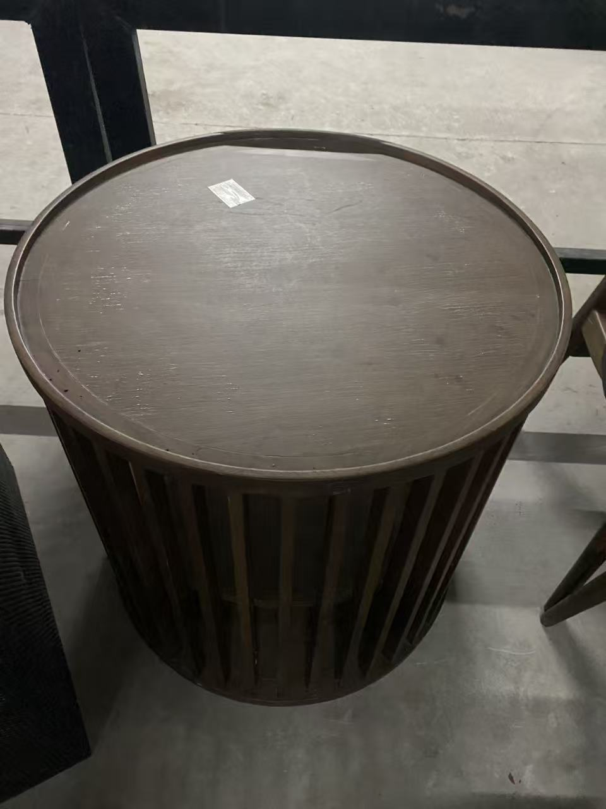
29 | 木置物箱 | 2 | 个 |  | 63.29 | 126.58
30 | 铁置物箱 | 1 | 个 |  | 110.76 | 110.76
31 | 碎纸机 | 1 | 个 |  | 158.23 | 158.23 | 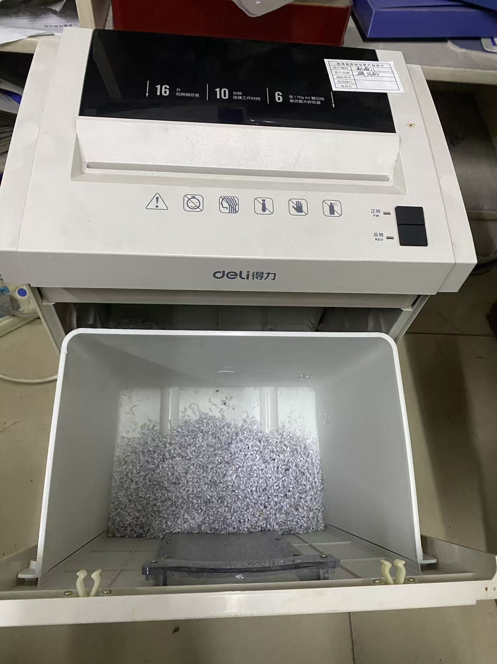
 |  |  |  |  | 含税价格总计: | 29177.63
备注： | 以上设备不含其它链接配件，图片仅供参考，只在公示时间内接受勘察，不接受额外勘察。

